Додаток №1
Додаток №1 до Запиту_2839SP
Фірмовий бланк
Форма цінової пропозиції
(Назва Учасника), надає свою пропозицію щодо участі у продовженні закупівлі IT обладнання
Відомості про підприємство |  |  | Повне найменування учасника – суб’єкта господарювання
 |  |  | Ідентифікаційний код за ЄДРПОУ або реєстраційний номер облікової картки платника податків
 |  |  | Реквізити (адреса - юридична та фактична, телефон, факс, телефон для контактів, e-mail, розрахунковий рахунок)
Відомості про особу (осіб), які уповноважені представляти інтереси Учасника |  |  | (Прізвище, ім’я, по батькові, посада, контактний телефон)
Додаткова інформація: Допускаються будь-які аналоги з технічними та функціональними характеристиками не гірше наведених. 1. Учасник повинен надати: фото товару, вказати - торгову марку, виробника, артикул, детально зазначати технічні характеристики товару (у відповідності до параметрів та вимог технічного опису), зазначити гарантійний термін. 2. Вартість пропозиції Учасника включає зберігання цілісності, доставку, розвантаження, занесення в приміщення за адресою: м. Київ, вул. Ділова, 3. 3. Товар має бути належно упакований. Тара повинна забезпечувати повну цілісність упакувань Товару при транспортуванні. 4. У разі виявлення неякісного товару або такого, що не відповідає умовам договору, учасник-переможець зобов’язаний замінити неякісний товар протягом 5 робочих днів з моменту виявлення неякісного товару на якісний без будь-якої додаткової оплати з боку замовника.
№ з/п | Найменування товарів | Технічні характеристики та опис | ОВ | Кіл-ть | Найменування товарів Технічні характеристики та опис | Ціна, за одиницю, (з урахуванням всіх податків і зборів) * | Вартість, грн., (з урахуванням всіх податків і зборів) * | Термін поставки товару з дати підписання договору (календарних днів) | Умови оплати (прописати у % передплата / післяплата)
 | Запит** |  |  |  | Пропозиція (вказати модель, гарантію, торгову марку, виробника, параметри та характеристики продукції, фото обов'язково, ) |  |  | Пропозиція | Пропозиція
ЛОТ №1
1 | Телевізор | 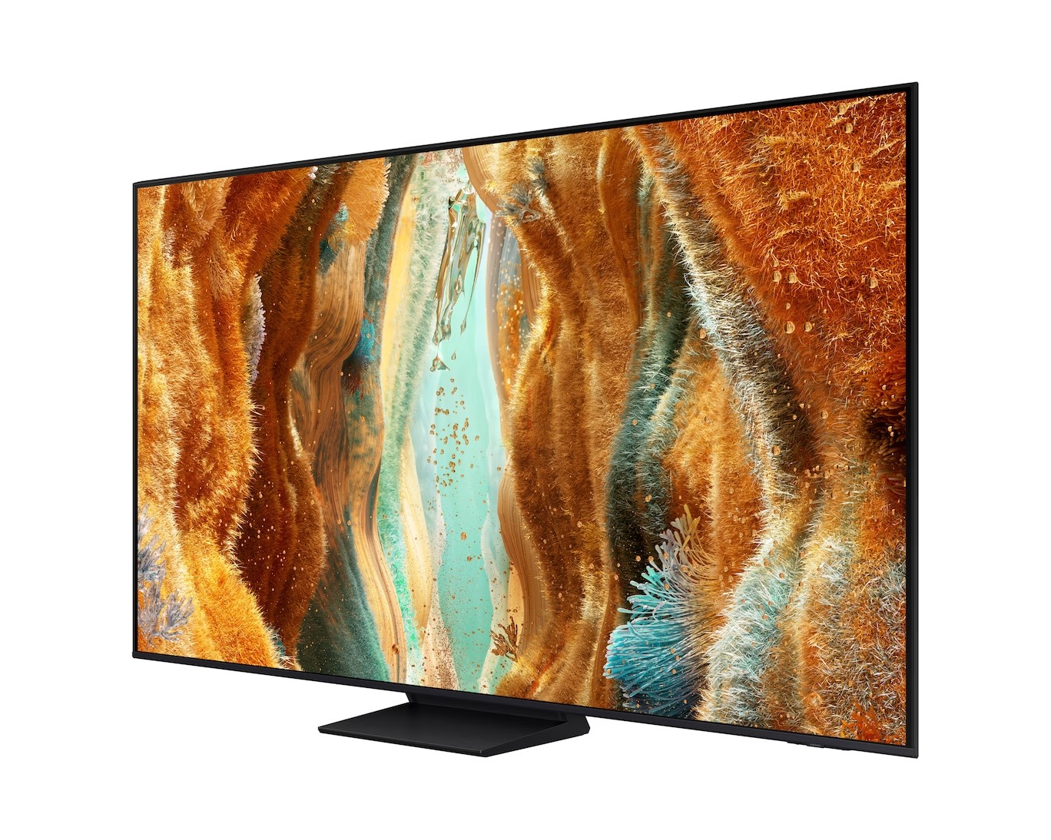 Операційна система: Tizen Діагональ екрана: 85 (дюймів) Стандарт VESA: 600x400 мм Бездротові технології: Bluetooth, Wi-Fi Підтримка Smart TV: зі Smart TV Сумарна потужність звуку: 20 Вт Стандарт цифрового телебачення: DVB-S2, DVB-C, DVB-T2 Колір рамки: чорний Технологія дисплея: Neo QLED Тип підсвічування: Mini LED Роздільна здатність екрана: 4K Ultra HD (3840x2160) Покриття екрана: глянцеве Частота оновлення: 144 Гц Порти (роз'єми): 2 x USB-A, антенний вхід CI/CI+ слот 1 х S/PDIF, 1 х LAN (Ethernet), 4 х HDMI Роз'єми: S/PDIF, антенний вхід, Ethernet (LAN RJ-45), HDMI, CI-слот, USB Кількість незалежних TV-тюнерів: 2 Тюнер: цифровий, аналоговий Підтримка HDR: є Додаткові характеристики Кут огляду: Wide Viewing Angle FreeSync Premium Pro Колір: чорний Гарантія: 12 міс. | шт | 1 |  |  | 0.00
Всього вартість пропозиції по ЛОТ №1, грн* |  |  |  |  |  | 0.00
ЛОТ №2
1 | Зовнішній SSD накопичувач | 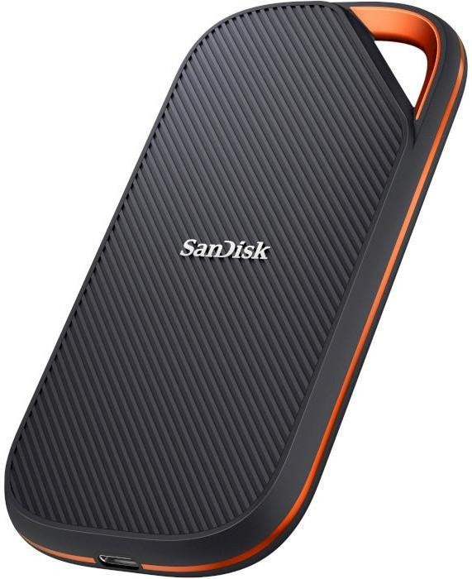 Тип накопичувача: зовнішній Об'єм пам'яті: 2 TB Форм-фактор: portable Інтерфейс підключення: USB 3.2 Type-C Швидкість читання: не менше 1200 Mb/s Швидкість запису: не менше 1000 Mb/s | шт | 5 |  |  | 0.00
2 | Мережевий фільтр 5м | 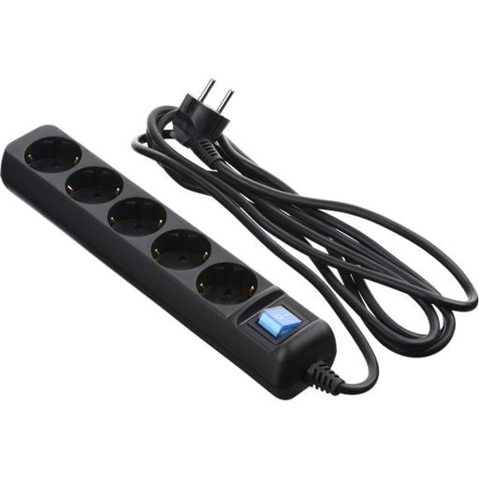 Тип: Мережевий фільтр Кількість розеток: 5 Тип розеток: Євро Довжина кабелю: 5 м Вхідна вилка: Євро Вимикач загальний: є Максимальна сила струму: 16 А Максимальна потужність навантаження: 3520 Вт | шт | 10 |  |  | 0.00
3 | Мережевий фільтр 10м | Тип: Мережевий фільтр Кількість розеток: 5 Тип розеток: Євро Довжина кабелю: 10 м Вхідна вилка: Євро Вимикач загальний: є Максимальна сила струму: 16 А Максимальна потужність навантаження: 3520 Вт | шт | 5 |  |  | 0.00
4 | Мережевий фільтр 30м | 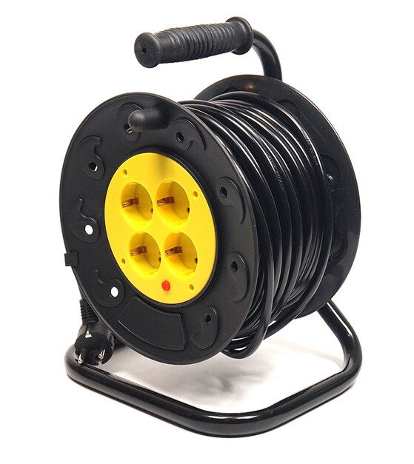 Довжина кабелю живлення: 30 м Кількість розеток: не менше 4 шт Тип розеток: 4х10А (220 В) Максимальний робочий струм: 10 А Електричний захист від короткого замикання, від перенавантаження Максимальне навантаження: 2500 Вт | шт | 3 |  |  | 0.00
5 | Мережевий фільтр 50м | Кількість розеток: не менше 4 Євророзетка із заземленням Довжина кабелю: 50 м Заземлюючий контакт, на кабельній котушці Сумарна потужність підключеного навантаження - ≤ 2500 Вт, Максимальна сумарна потужність навантаження: 2500Вт Робоча напруга: 220 В (50 Гц) Максимальна сила струму: 10 А Перетин провідників: 3 х 1.5 мм2 Матеріал корпусу: термостійкий пластик Термозапобіжник: є Клас захисту: IP20 Вхідні розетки: євростандарт Мережевий кабель та вилка євростандарту | шт | 1 |  |  | 0.00
6 | Кабель HDMI to HDMI 5м | 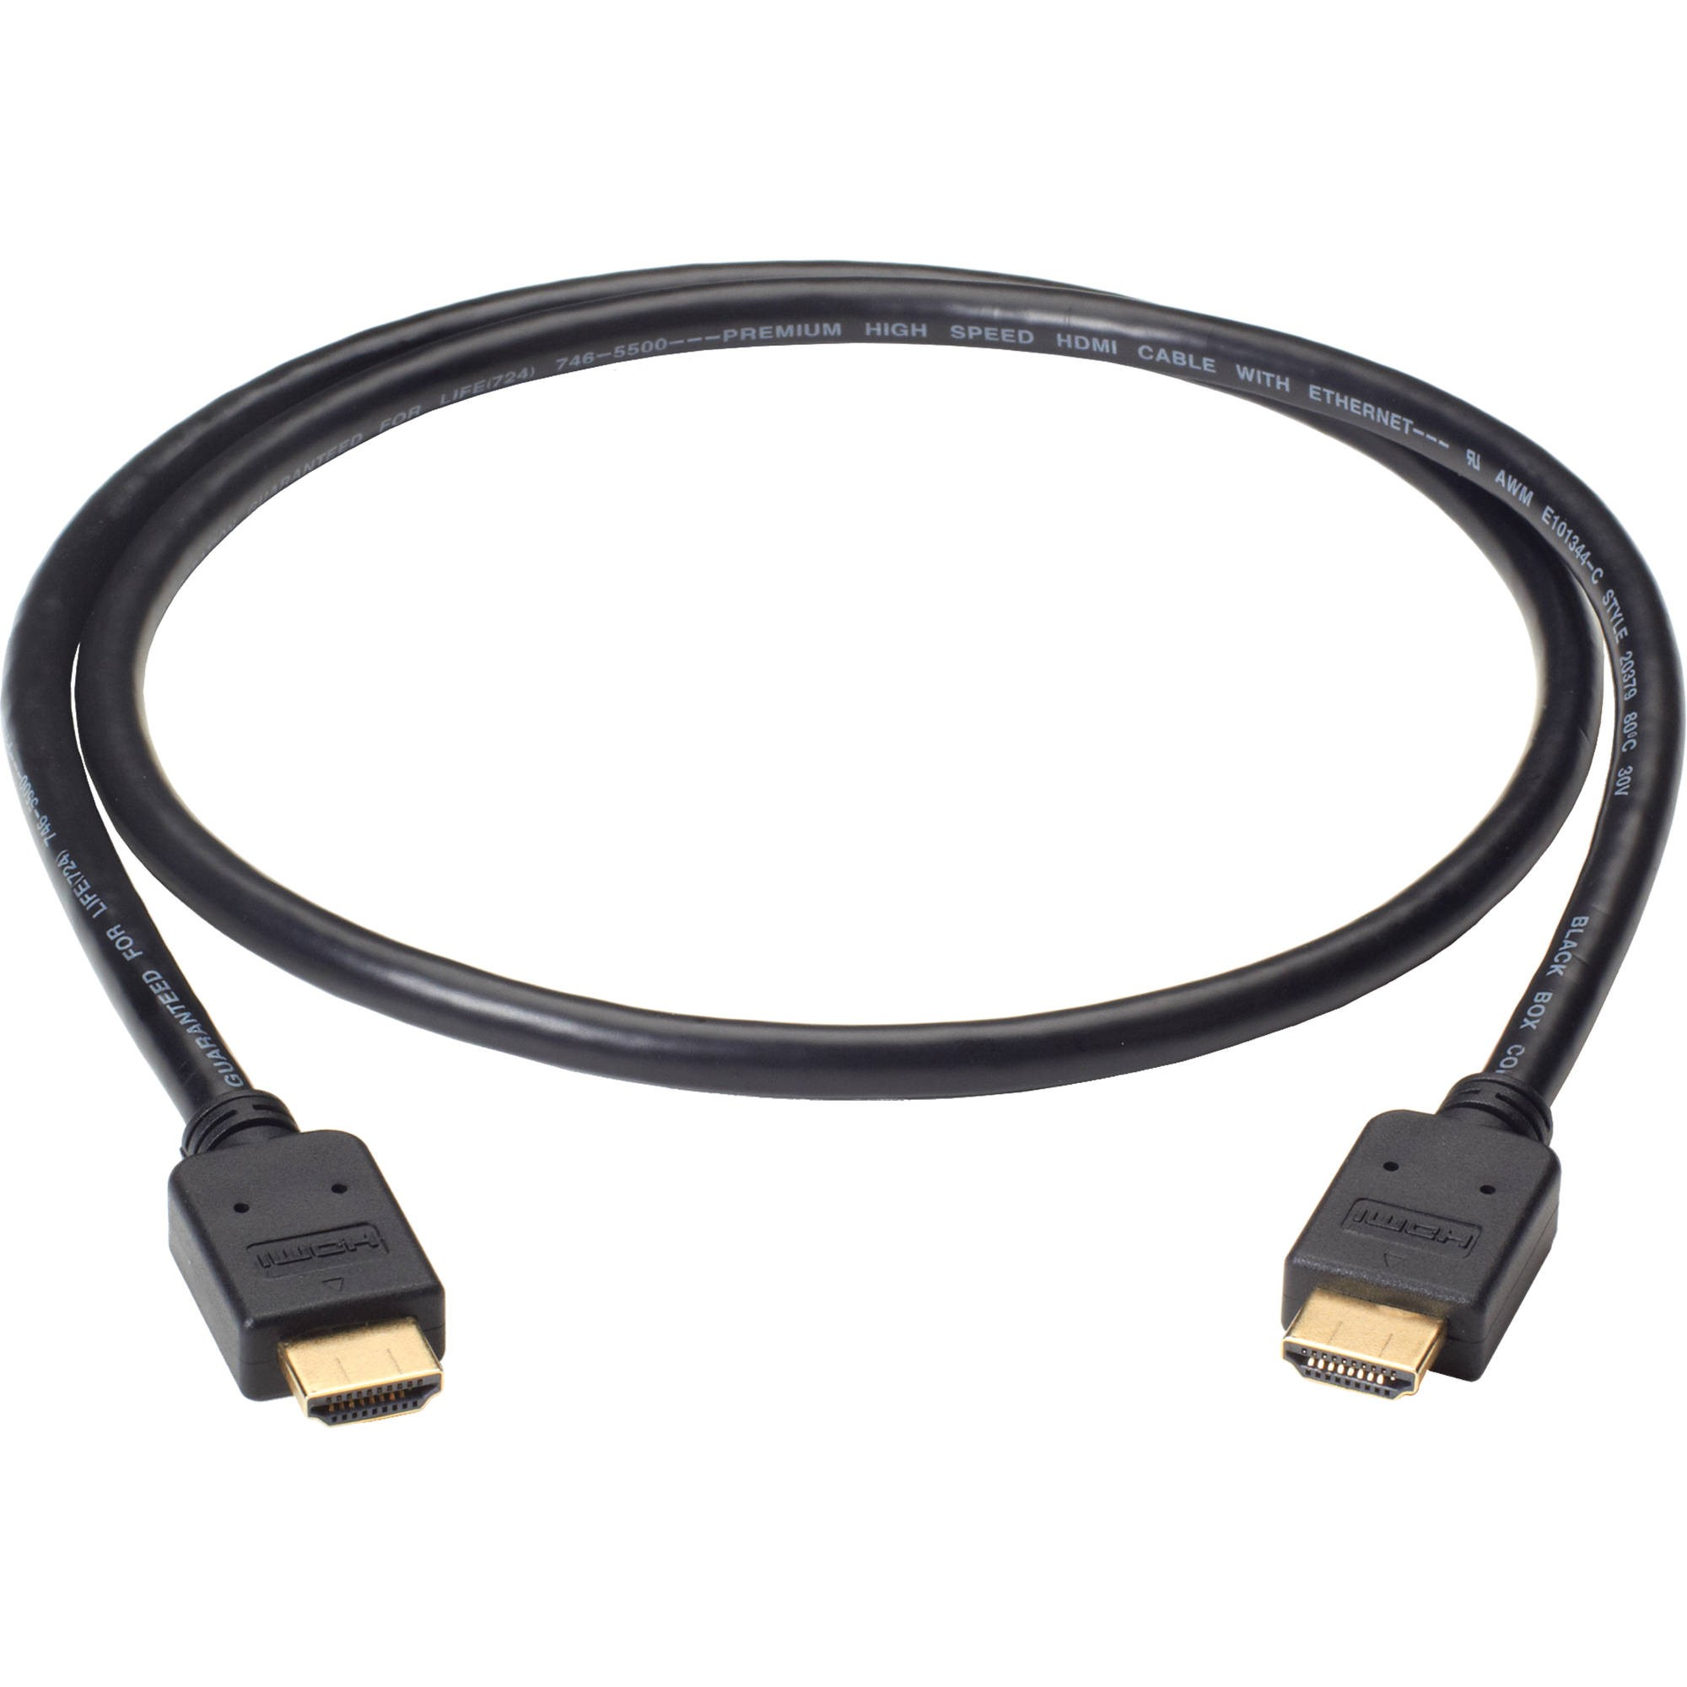 Тип: Кабель Тип конектора 1 - HDMI, Тип конектора 2 - HDMI, Довжина - 5 м, Версія HDMI - не нижче v. 2.0 Підтримка: 4K 60 Гц, роз'єм 1: HDMI роз'єм 2: HDMI Конектори: вилка-вилка | шт | 2 |  |  | 0.00
7 | Кабель HDMI to HDMI 2м | Тип: Кабель Тип конектора 1 - HDMI, Тип конектора 2 - HDMI, Довжина - 2 м, Версія HDMI - не нижче v. 2.0 Підтримка: 4K 60 Гц, Конектори: вилка-вилка | шт | 5 |  |  | 0.00
8 | Кабель HDMI to USB-C 2м | 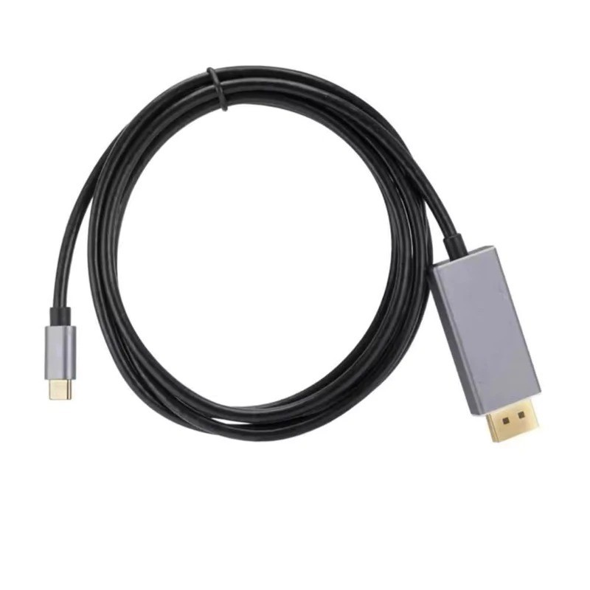 Тип: кабель Тип конектора 1: USB type C Тип конектора 2: HDMI Довжина: 2 м Особливості: 4К60Hz | шт | 1 |  |  | 0.00
9 | Адаптер HDMI to VGA | 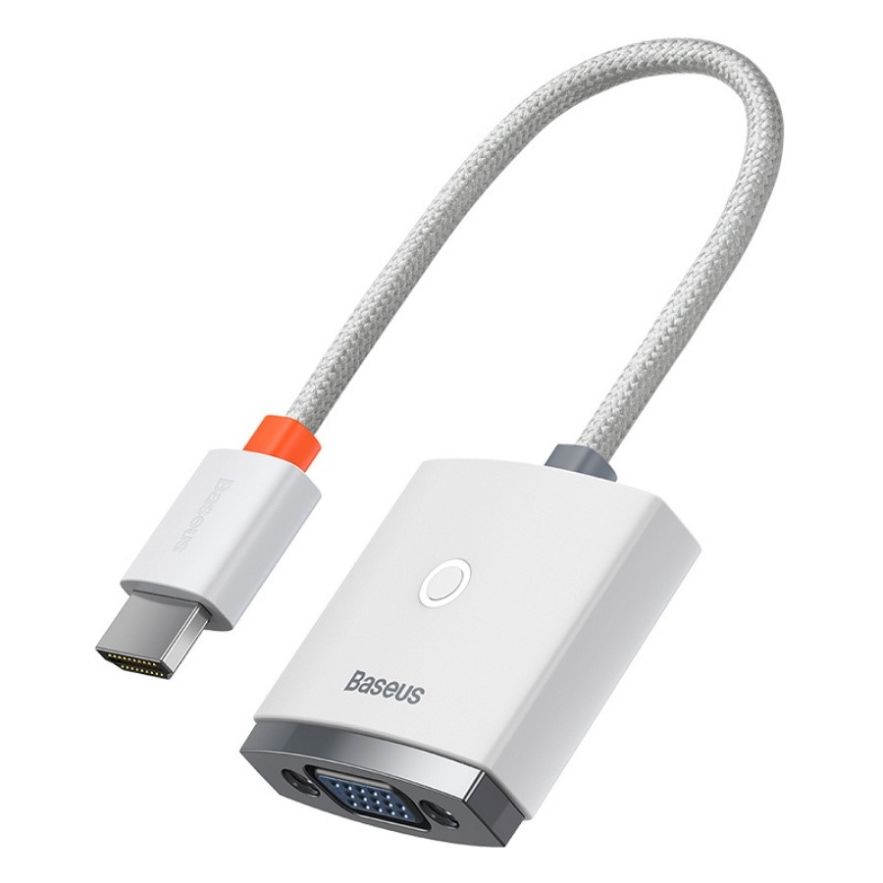 Вхідний роз'єм: HDMI Вихідний роз'єм: VGA Основні характеристики Тип: адаптери підтримка роздільної здатності до 1920p | шт | 1 |  |  | 0.00
10 | Адаптер HDMI to USB-C | 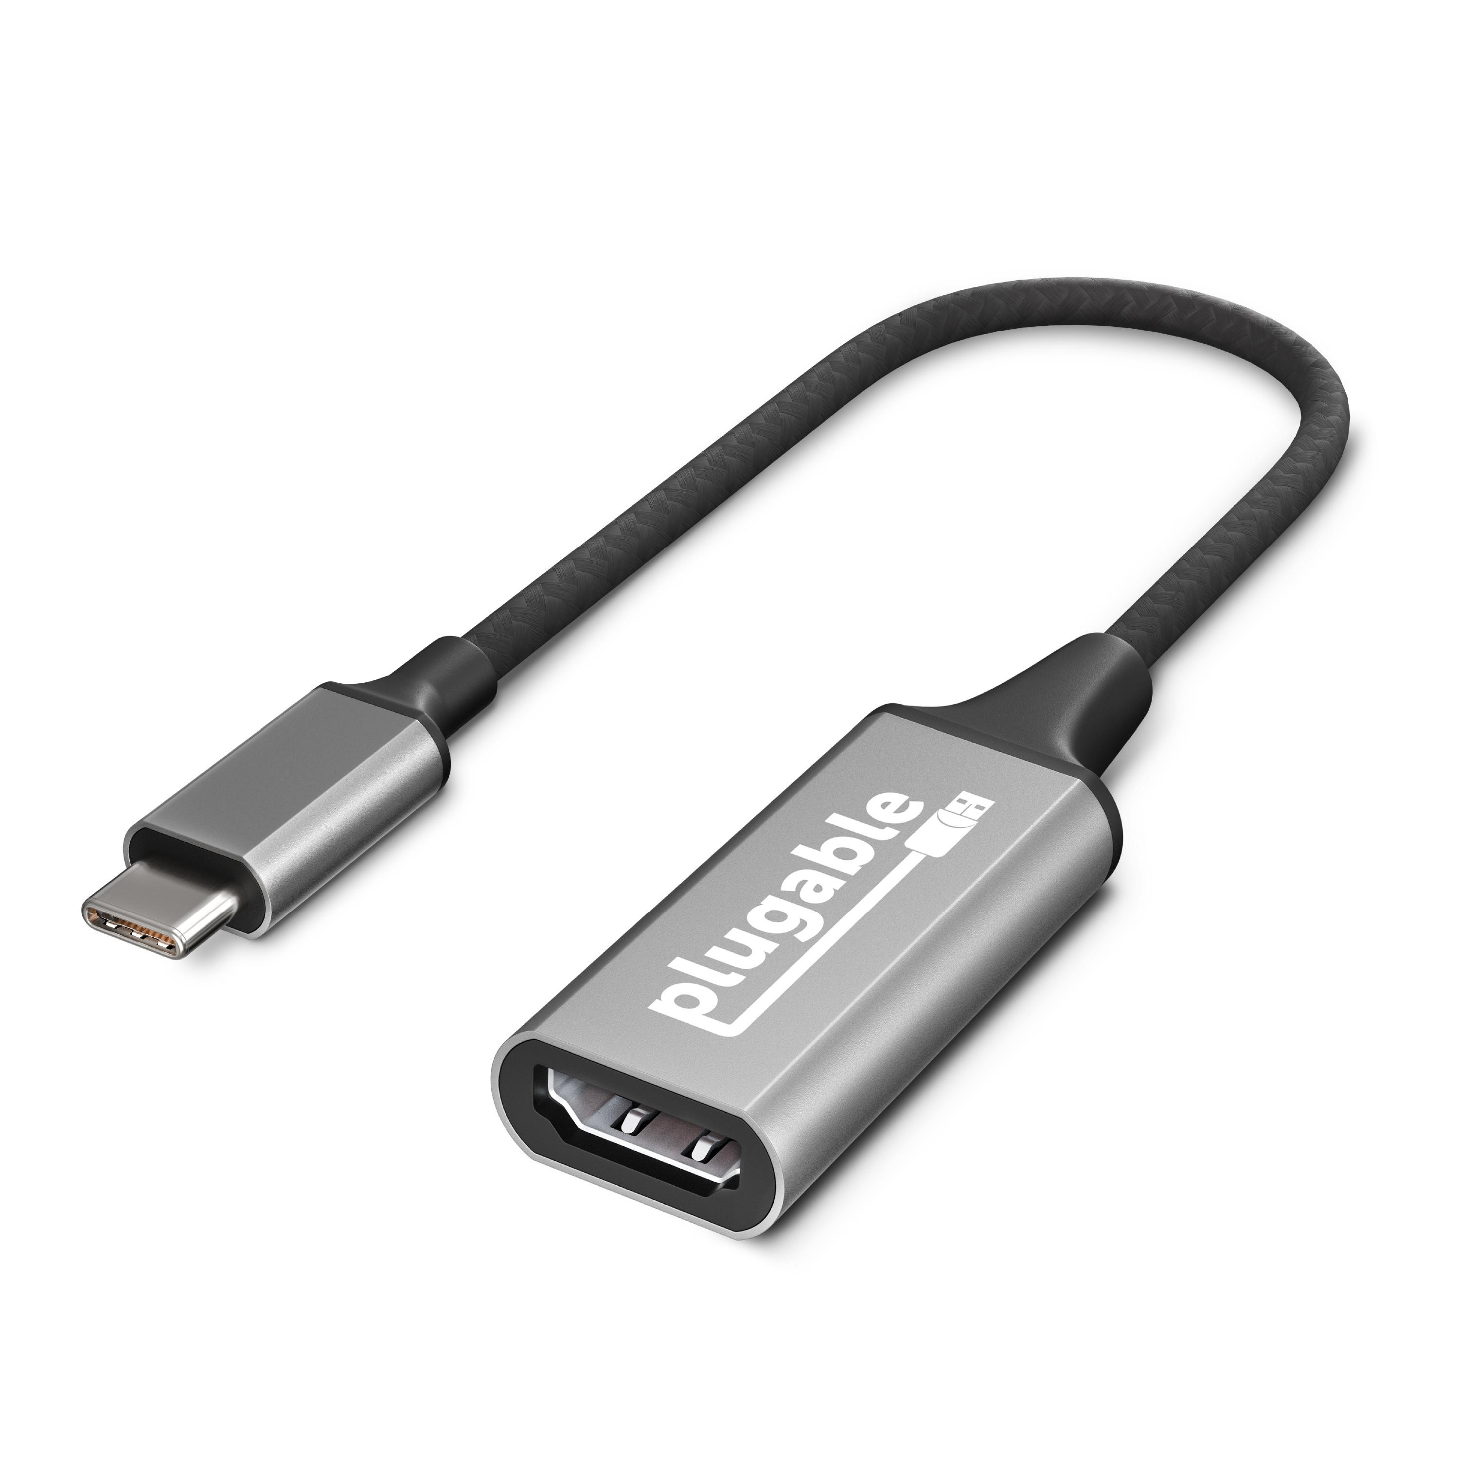 Тип: мультимедійний Призначення: для аудіотехніки, для відеотехніки, для комп'ютера, для монітора, для ноутбука Роз'єм 1: Type-C Роз'єм 2: HDMI v 2.0 Особливості: підтримка 4K | шт | 1 |  |  | 0.00
11 | Кабель USB-C to USB-C 240W 2m | 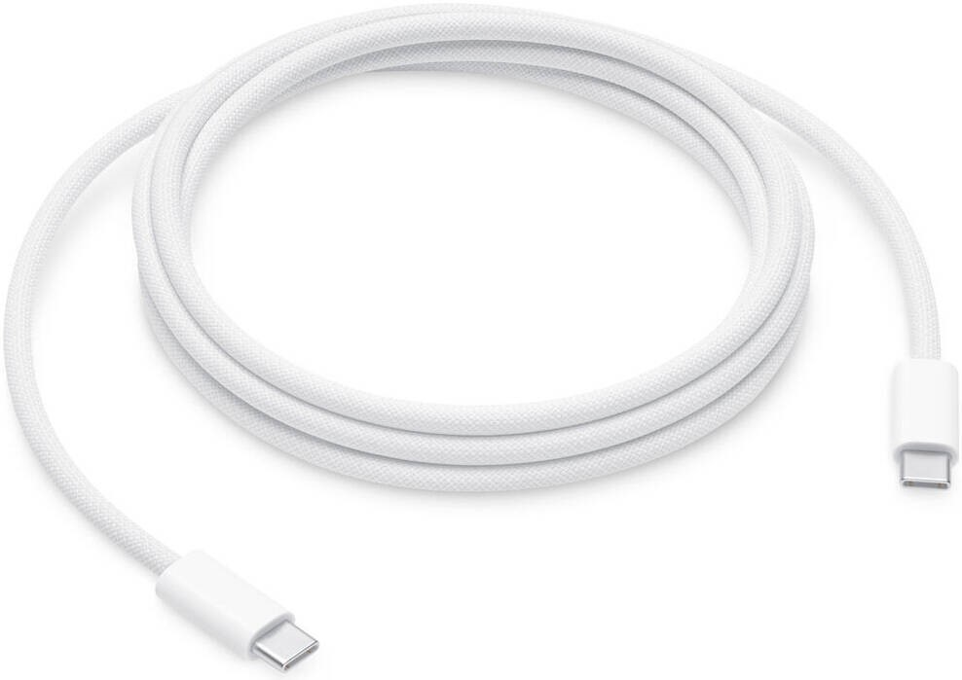 Тип: кабель Тип конектора 1: USB Type-C Тип конектора 2: USB Type-C Довжина: 2 м Вихідна потужність: 240 Вт | шт | 5 |  |  | 0.00
12 | Кабель 3,5 to 3,5 audio 2м | 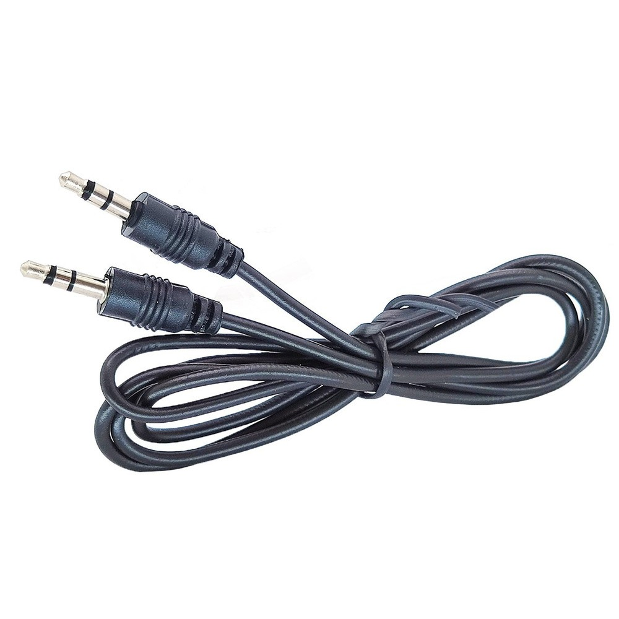 Тип: Аудіокабель Тип сигналу: аналоговий Тип роз'єму: 1 x mini Jack (3.5mm) 1 x mini Jack (3.5mm) Конектори: вилка-вилка Довжина: 2 м | шт | 2 |  |  | 0.00
13 | Кабель DisplayPort - HDMI v2.0 1м | 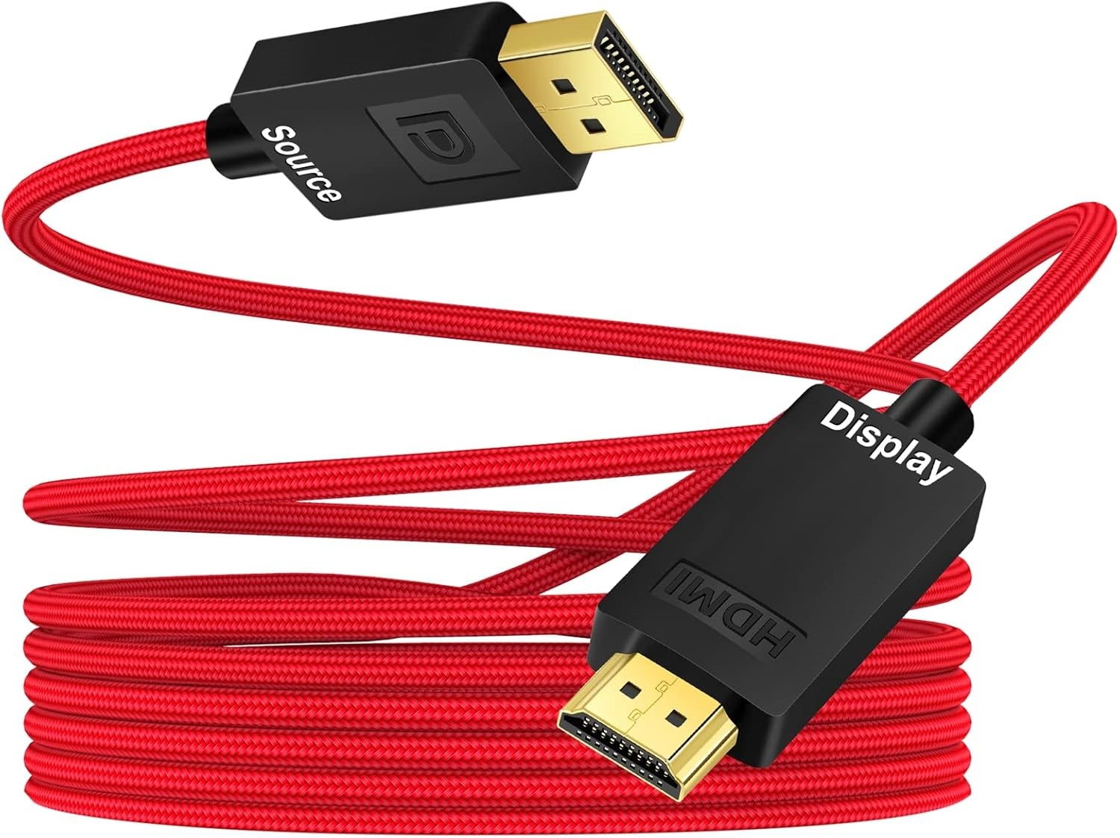 Тип: Кабель роз'єм 1: DisplayPort роз'єм 2: HDMI Конектори: вилка-вилка Версія HDMI: 2.0 Максимальна роздільна здатність: 3840 x 2160 Довжина: 2 м | шт | 1 |  |  | 0.00
14 | Адаптер HDMI - Mini-HDMI/Micro-HDMI | 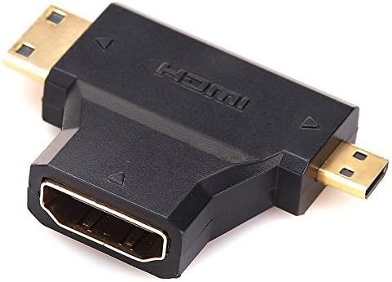 Тип: Адаптер Тип конектора 1: HDMI Тип конектора 2: micro-HDMI, mini-HDMI | шт | 1 |  |  | 0.00
15 | HDMI - Micro-HDMI v2.1 2м Black | 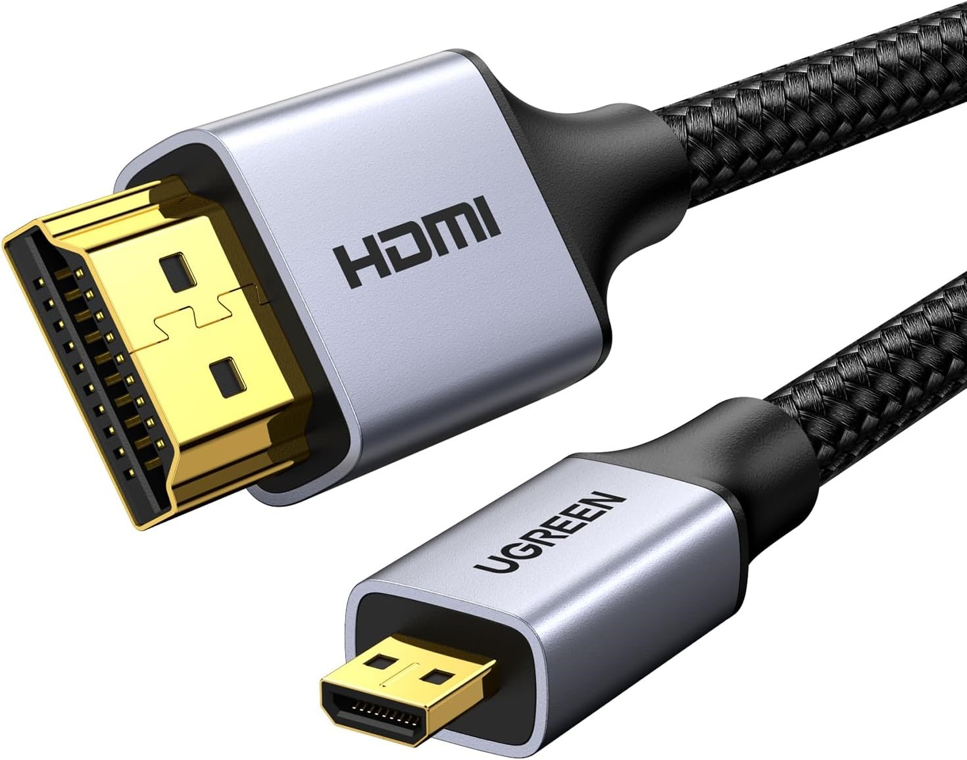 Тип: Адаптер Тип конектора 1: micro-HDMI Тип конектора 2: HDMI Довжина: 2 м Підтримка: 4K 60Hz | шт | 2 |  |  | 0.00
Всього вартість пропозиції по ЛОТ №2, грн* |  |  |  |  |  | 0.00
ЛОТ №3
1 | Настінне кріплення | 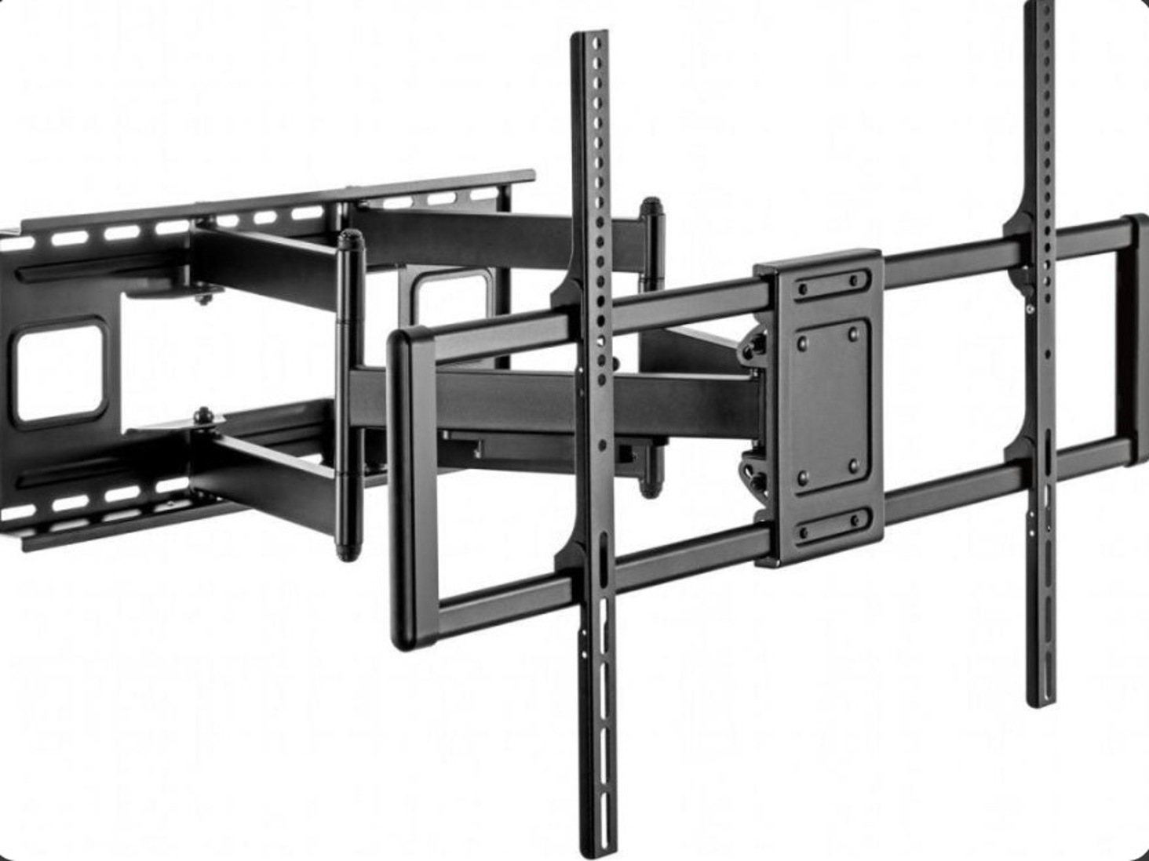 Призначення: для телевізора Тип: поворотно-похилий Підтримувана діагональ: 85" VESA - 600 x 400 Максимальне навантаження: не менше 70 кг Нахил - +5°~-15°, Поворот - не менше +30°~-30°, Особливості: система прокладки кабелів, Кріплення в комплекті: Є | шт | 2 |  |  | 0.00
2 | Настінне поворотне кріплення | 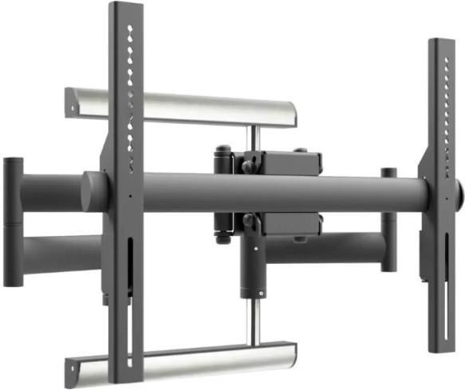 Тип: Настінне кріплення Призначення: для ТБ Тип конструкції: похила, поворотна, виносна Максимальне навантаження стільниці/кріплення: 70 кг VESA: 600x400 Підтримувана діагональ: 85" Особливості Кут нахилу, град: +10/-10 Кут повороту, град: ±180 Кріплення в комплекті: є | шт | 1 |  |  | 0.00
3 | Настільне кріплення поворотне | 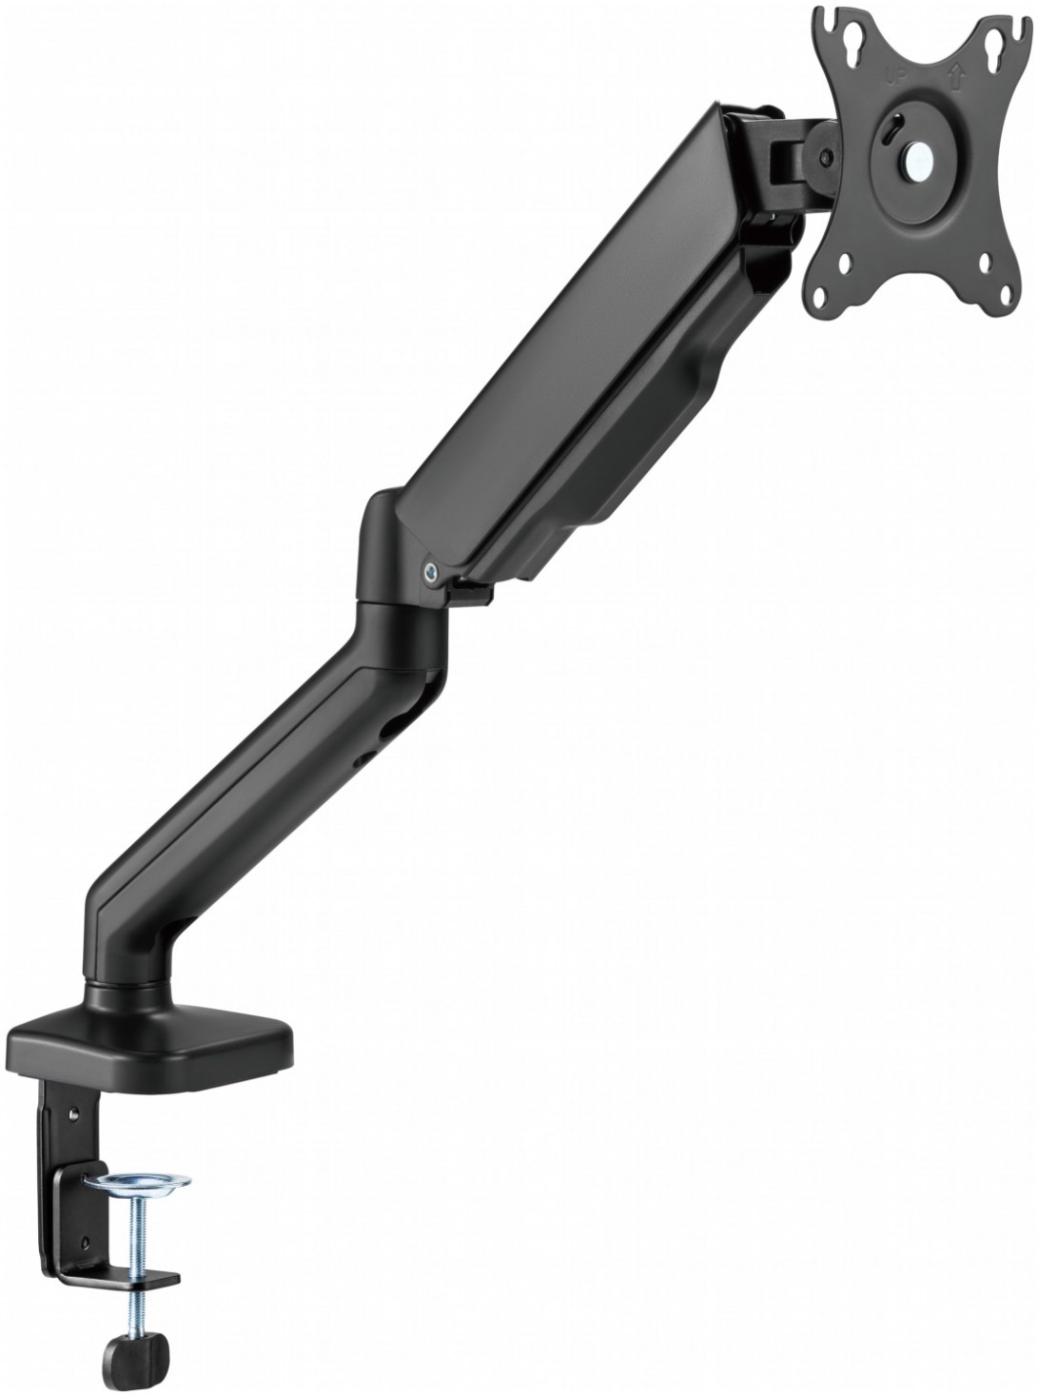 Призначення: для монітора Тип: поворотно-похилий Мінімальна підтримувана діагональ - 17" Максимальна підтримувана діагональ - 32" VESA - 100 x 100, Нахил: +90°~-90°, Поворот: +90°~-90° Обертання: +180° ~ -180° | шт | 14 |  |  | 0.00
4 | Підставка до ноутбука | 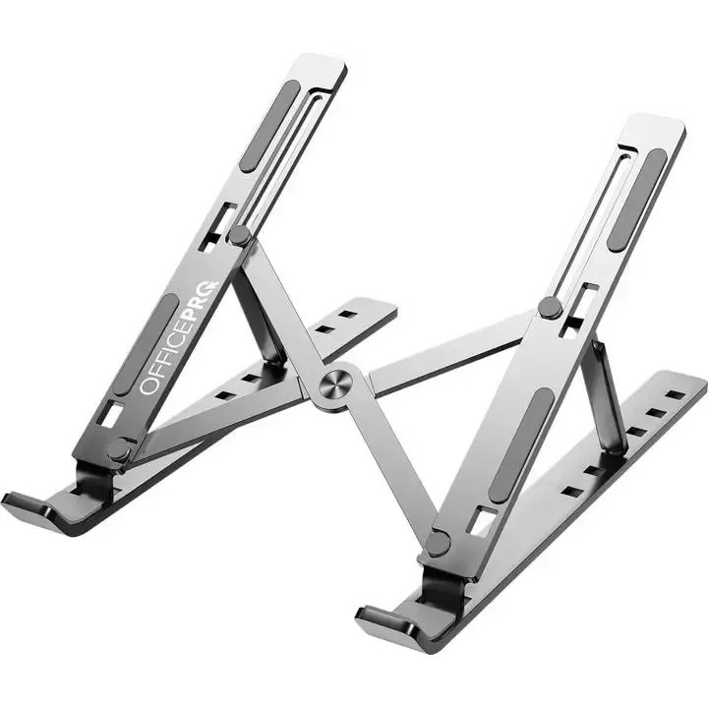 Тип: Підставка для ноутбука Максимальна діагональ ноутбука: ноутбуки до 15,6" Матеріал: метал Тип охолодження: Пасивне Регулювання висоти підставки. Ніжки для утримання ноутбука на підставці. Можливість компактного складання для зберігання та транспортування | шт | 5 |  |  | 0.00
Всього вартість пропозиції по ЛОТ №3, грн* |  |  |  |  |  | 0.00
ЛОТ №4
1 | Персональний комп'ютер (стацеонарний комп'ютер) | 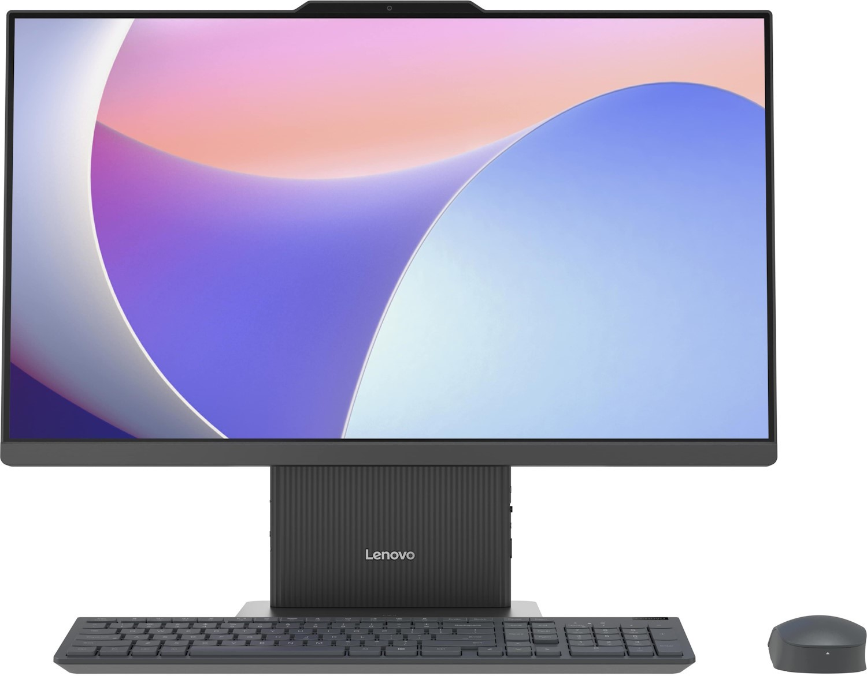 Тип: Моноблок Чіпсет: Intel SoC Тип процесора: не нижче Intel Core i7-13620H Базова частота продуктивних ядер, ГГц: 2,4 Turbo частота продуктивних ядер, ГГц: 4,9 Кількість ядер: 10 Встановлена ОС: Windows 11 Pro Оперативна пам'ять Об'єм оперативної пам'яті, ГБ: не менше 16 Стандарт оперативної пам'яті: DDR5-5200 Об'єм SSD, ГБ: не менше 500 Інтерфейс накопичувача: M.2 2280 PCIe 4.0x4 NVMe Відеокарта: Інтегрована Intel UHD Graphics Звуковий контролер: інтегрований (Realtek ALC233) Зовнішні порти: 1xUSB-А, 2xUSB 2.0, 1xUSB-C, 2xHDMI, Audio 3.5mm Мережевий адаптер інтегрований: 1GbE Бездротові комунікації: WiFi 802.11 аx, Bluetooth 5.2 Діагональ: не менше 27" Роздільна здатність: не нижче 1920 x 1080 Додатково: камера (5.0MP), вбудована динаміка 2х3 Вт, мікрофон (2x, Array), У комплекті: клавіатура та миша Додаткові вимоги: Операційна система повинна бути встановлена виробником або ж ключ активації має постачатися в оригінальному пакуванні. | шт | 1 |  |  | 0.00

Всього вартість пропозиції по ЛОТ №4, грн* |  |  |  |  |  | 0.00
* Товариство Червоного Хреста України є громадською неприбутковою організацією і просить надати максимальні знижки на послуги/роботи, вказані у ціновій пропозиції.
** Закупівля здійснюється окремими лотами.
Пропозицію надати у форматі .pdf та у форматі Exel
Примітка: вартість одиниці продукції та загальну вартість пропозиції потрібно заповнювати у гривнях, зазначаючи цифрове значення, яке має не більше двох знаків після коми.
Ми погоджуємось, що всі витрати, пов’язані з доставкою товару, завантажувально-розвантажувальними роботами, здійснюються за рахунок Постачальника за адресою: м. Київ, вул Ділова, 3.
Ми ознайомлені та погоджуємося з Умовами типового Договору ТЧХУ (Додаток №2 до Запиту).
Ми погоджуємося з умовами, що Замовник має право розділити дану закупівлю між декількома постачальниками за умови наявності більш вигідних умов на різні позиції.
Ми погоджуємося з умовами, що Ви можете відхилити нашу чи всі надані пропозиції, та розуміємо, що Ви не обмежені у прийнятті будь-якої іншої пропозиції з більш вигідними для Вас умовами.
Ми погоджуємось зафіксувати цінову пропозицію протягом 90 календарних днів з дати подачі тендерної документації.
Подаючи свою пропозицію ми підтверджуємо повну комплектацію та відповідність умовам зазначеним в Запиті.
Учасники повинні надсилати цінові пропозиції з підписом і печаткою (за наявності).

Керівник організації/ФОП:____________________________ ( ____________________)
МП підпис ПІБ

